ОТБОР
ГОСТ Р 8.878
$$X=X_{ист}+ε_{target}+ε_{sample}+ε_{analysis}$$

Для нескольких целевых объектов:
$$u=S_{measurement}=\sqrt{({S_{target}^{2}+S}_{sample}^{2}+S_{analysis}^{2})}$$

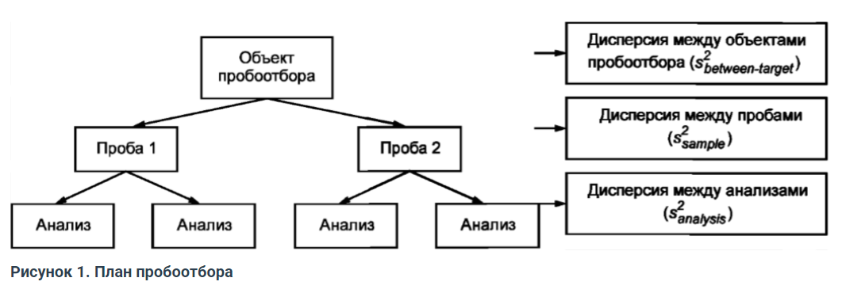

Основные документы: ГОСТ Р ИСО 5725-3
 |  | ГОСТ Р 8.878-2014
Статья https://lincoplatform.ru/Blog/C?N=24 |  |  |  |  | анализ ANOVA | ГОСТ Р ИСО 5725-3

$$S_{analysis}^{2}$$
Таблица 1. Результаты измерения концентраций анализируемого компонента и расчет дисперсии между анализами |  |  |  |  |  |  |  |  |  | p= | 8

$$w=\left|y_{ij1}−y_{ij2}\right|$$
$$SSe=\sum{w^{2}}/2$$
$$MSe=SSe/2p$$
$$S_{r}^{2}=MSe$$
 | номер объект | номер пробы | Результаты измерений, мг/дм3 |  | размах w | w2 |  |  |  |  | повторяемость!
 |  |  | Yij1 | Yij2
 | 1 | 1 | 2.65 | 2.43 | 0.22 | 0.0484 | 0.12115 | 0.00757 | 0.00757
$$S_{analysis}^{2}$$
 |  | 2 | 2.52 | 2.45 | 0.07 | 0.0049
 | 2 | 1 | 1.98 | 2.1 | 0.12 | 0.0144 |  | это расчет
 |  | 2 | 2.03 | 2.14 | 0.11 | 0.0121
 | 3 | 1 | 2.41 | 2.58 | 0.17 | 0.0289
 |  | 2 | 2.29 | 2.37 | 0.08 | 0.0064
$$S_{(r)}^{2}$$
 | 4 | 1 | 3.16 | 3.01 | 0.15 | 0.0225
 |  | 2 | 3.05 | 3.19 | 0.14 | 0.0196
 | 5 | 1 | 2.72 | 2.8 | 0.08 | 0.0064
 |  | 2 | 2.86 | 2.93 | 0.07 | 0.0049
 | 6 | 1 | 2.32 | 2.46 | 0.14 | 0.0196
 |  | 2 | 2.29 | 2.41 | 0.12 | 0.0144
 | 7 | 1 | 1.76 | 1.89 | 0.13 | 0.0169
 |  | 2 | 1.84 | 1.86 | 0.02 | 0.0004
 | 8 | 1 | 2.43 | 2.52 | 0.09 | 0.0081
 |  | 2 | 2.56 | 2.68 | 0.12 | 0.0144

$$S_{sample}^{2}$$
Таблица 2. Расчет дисперсии между пробами
$$y_{i1 ср}=\left(y_{ij1}−y_{ij2}\right)/2$$
$$y_{i2 ср}=\left(y_{ij1}−y_{ij2}\right)/2$$
$$w=\left|y_{i1 ср}−y_{i2 ср}\right|$$
$$w^{2}$$
$$SS1=\sum{w^{2}}$$
$$MS1=SS1/p$$
$$S_{(1)}^{2}=\frac{(MS1−MSe)}{2}$$
 | номер объект | номер пробы | Результаты измерений, мг/дм3
 |  |  | Yij1 | Yij2
 | 1 | 1 | 2.65 | 2.43 | 2.54 | 0.055 | 0.003025 | 0.07498 | 0.00937 | 0.0009
$$S_{sample}^{2}$$
 |  | 2 | 2.52 | 2.45 | 2.485
$$S_{(1)}^{2}$$
 | 2 | 1 | 1.98 | 2.1 | 2.04 | 0.045 | 0.002025
 |  | 2 | 2.03 | 2.14 | 2.085
 | 3 | 1 | 2.41 | 2.58 | 2.495 | 0.165 | 0.027225
 |  | 2 | 2.29 | 2.37 | 2.33
 | 4 | 1 | 3.16 | 3.01 | 3.085 | 0.035 | 0.001225
 |  | 2 | 3.05 | 3.19 | 3.12
 | 5 | 1 | 2.72 | 2.8 | 2.76 | 0.135 | 0.018225
 |  | 2 | 2.86 | 2.93 | 2.895
 | 6 | 1 | 2.32 | 2.46 | 2.39 | 0.04 | 0.0016
 |  | 2 | 2.29 | 2.41 | 2.35
 | 7 | 1 | 1.76 | 1.89 | 1.825 | 0.025 | 0.000625
 |  | 2 | 1.84 | 1.86 | 1.85
 | 8 | 1 | 2.43 | 2.52 | 2.475 | 0.145 | 0.021025
 |  | 2 | 2.56 | 2.68 | 2.62

$$S_{target}^{2}$$
$$SS0=4∙\sum{{\left(y_{i ср}\right)}^{2}}−4p{{(y}_{общ ср})}^{2}$$
Таблица 3. Расчет дисперсии между объектами пробоотбора
$$y_{i1 ср}=\left(y_{ij1}−y_{ij2}\right)/2$$
$$y_{i2 ср}=\left(y_{ij1}−y_{ij2}\right)/2$$
$$y_{i ср}=\frac{(y_{i1 ср}−y_{i2 ср})}{2}$$
$$y_{i ср}^{2}$$
$$y_{общ ср}=\frac{\sum{y_{i ср}}}{p}$$
$$S_{(0)}^{2}=\frac{(MS0−MS1)}{4}$$
$$MS0=SS0/(p−1)$$
 | номер объект | номер пробы | Результаты измерений, мг/дм3
 |  |  | Yij1 | Yij2
 | 1 | 1 | 2.65 | 2.43 | 2.54 | 2.5125 | 6.31265625 | 2.4591 | 4.45655 | 0.63665 | 0.1568
$$S_{target}^{2}$$
 |  | 2 | 2.52 | 2.45 | 2.485
$$S_{(0)}^{2}$$
 | 2 | 1 | 1.98 | 2.1 | 2.04 | 2.0625 | 4.25390625
 |  | 2 | 2.03 | 2.14 | 2.085
 | 3 | 1 | 2.41 | 2.58 | 2.495 | 2.4125 | 5.82015625
 |  | 2 | 2.29 | 2.37 | 2.33
 | 4 | 1 | 3.16 | 3.01 | 3.085 | 3.1025 | 9.62550625
 |  | 2 | 3.05 | 3.19 | 3.12 |  |  |  |  | ГОСТ Р ИСО 5725-3
$$S_{R}^{2}=S_{r}^{2}+S_{(1)}^{2}+S_{(0)}^{2}$$
 | 5 | 1 | 2.72 | 2.8 | 2.76 | 2.8275 | 7.99475625
 |  | 2 | 2.86 | 2.93 | 2.895
 | 6 | 1 | 2.32 | 2.46 | 2.39 | 2.37 | 5.6169
 |  | 2 | 2.29 | 2.41 | 2.35
 | 7 | 1 | 1.76 | 1.89 | 1.825 | 1.8375 | 3.37640625
 |  | 2 | 1.84 | 1.86 | 1.85
 | 8 | 1 | 2.43 | 2.52 | 2.475 | 2.5475 | 6.48975625
 |  | 2 | 2.56 | 2.68 | 2.62

 | Что получили:
$$S_{analysis}^{2}$$
$$u=S_{measurement}=\sqrt{(S_{sample}^{2}+S_{analysis}^{2})}$$
 |  |  | 0.00757
 |  |  |  |  |  |  |  | 0.09204
$$S_{sample}^{2}$$
$$S_{(r)}^{2}$$
$$S_{(1)}^{2}$$
 |  |  | 0.0009
$$U=k∙u$$
 |  |  |  |  |  |  |  | 0.1804

 |  |  |  |  |  |  | Результат: | 2,46±0,18

